InfoSheet
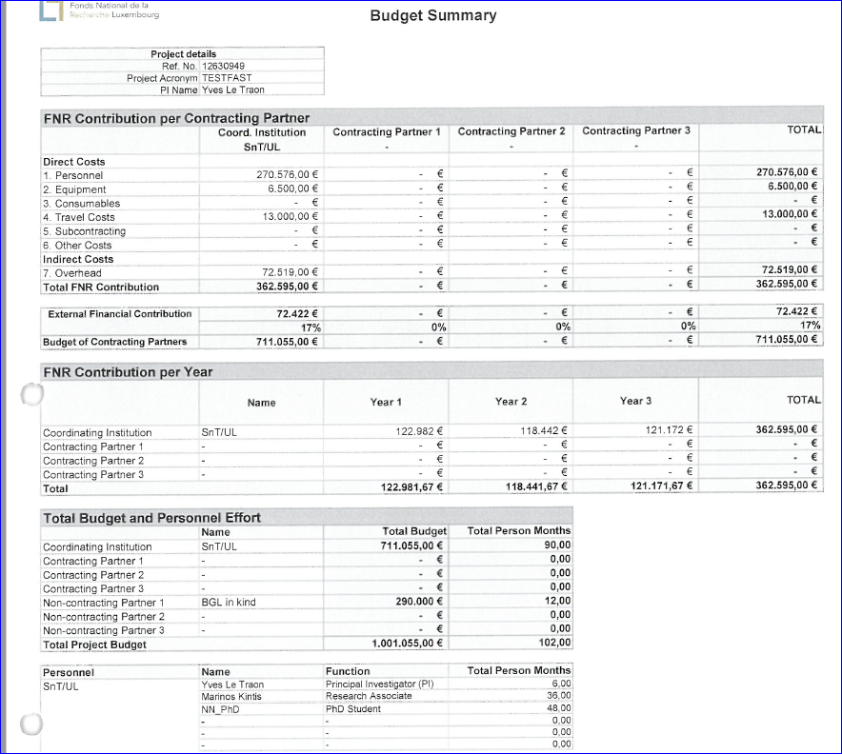

challenge is to indentify the FNR expenses
FNR contribution | 362,595.00
FNR expenses (without OH) | 290,076.00
OH | 72,519.00

R-AGR-3438-10-C
